Sheet1
 |  |  | w1 | w2 | b
x1 | 0 |  | -1.4 | 1.5 | -0.6 |  | z1 | -0.6 |  | a1 | -0.537049567 |  | w1 | w2 | w3 | w4 | b
x2 | 0 |  | 1.6 | 1.8 | -1 |  | z2 | -1 |  | a2 | -0.76159415596 |  | 2 | -2 | 1 | 0.9 | -0.4 |  | z1 | -0.41046749352 |  | a1 | 0.399
 |  |  | 0.5 | -1 | -0.2 |  | z3 | -0.2 |  | a3 | -0.19737532022
 |  |  | -0.9 | -0.7 | -0.3 |  | z4 | -0.3 |  | a4 | -0.29131261245
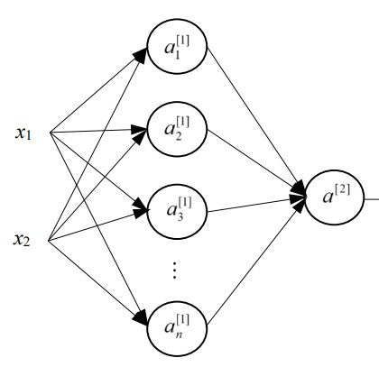

 | 0.39880003028 | -1 | -0.9 | -0.8 | -0.7 | -0.6 | -0.5 | -0.4 | -0.3 | -0.2 | -0.1 | 0 | 0.1 | 0.2 | 0.3 | 0.4 | 0.5 | 0.6 | 0.7 | 0.8 | 0.9 | 1
 | -1 | 0.811 | 0.825 | 0.843 | 0.861 | 0.880 | 0.897 | 0.912 | 0.923 | 0.932 | 0.938 | 0.942 | 0.944 | 0.944 | 0.943 | 0.940 | 0.936 | 0.930 | 0.921 | 0.909 | 0.891 | 0.866
 | -0.9 | 0.789 | 0.799 | 0.813 | 0.831 | 0.850 | 0.869 | 0.887 | 0.902 | 0.914 | 0.923 | 0.929 | 0.933 | 0.934 | 0.934 | 0.931 | 0.926 | 0.918 | 0.907 | 0.890 | 0.865 | 0.829
 | -0.8 | 0.768 | 0.774 | 0.784 | 0.798 | 0.816 | 0.835 | 0.855 | 0.874 | 0.890 | 0.903 | 0.912 | 0.918 | 0.920 | 0.920 | 0.918 | 0.911 | 0.901 | 0.886 | 0.863 | 0.828 | 0.778
 | -0.7 | 0.751 | 0.751 | 0.756 | 0.765 | 0.779 | 0.797 | 0.817 | 0.837 | 0.857 | 0.874 | 0.886 | 0.895 | 0.900 | 0.902 | 0.899 | 0.891 | 0.878 | 0.856 | 0.824 | 0.776 | 0.710
 | -0.6 | 0.735 | 0.731 | 0.730 | 0.734 | 0.742 | 0.755 | 0.772 | 0.793 | 0.814 | 0.834 | 0.851 | 0.864 | 0.872 | 0.874 | 0.871 | 0.861 | 0.843 | 0.813 | 0.769 | 0.706 | 0.624
 | -0.5 | 0.721 | 0.713 | 0.707 | 0.704 | 0.705 | 0.712 | 0.724 | 0.741 | 0.762 | 0.783 | 0.803 | 0.819 | 0.830 | 0.834 | 0.830 | 0.817 | 0.792 | 0.752 | 0.693 | 0.616 | 0.524
 | -0.4 | 0.708 | 0.696 | 0.685 | 0.676 | 0.671 | 0.670 | 0.675 | 0.685 | 0.701 | 0.721 | 0.741 | 0.758 | 0.771 | 0.775 | 0.770 | 0.752 | 0.718 | 0.666 | 0.596 | 0.511 | 0.422
 | -0.3 | 0.696 | 0.680 | 0.665 | 0.651 | 0.639 | 0.630 | 0.626 | 0.628 | 0.636 | 0.649 | 0.664 | 0.680 | 0.690 | 0.693 | 0.684 | 0.659 | 0.616 | 0.556 | 0.481 | 0.402 | 0.327
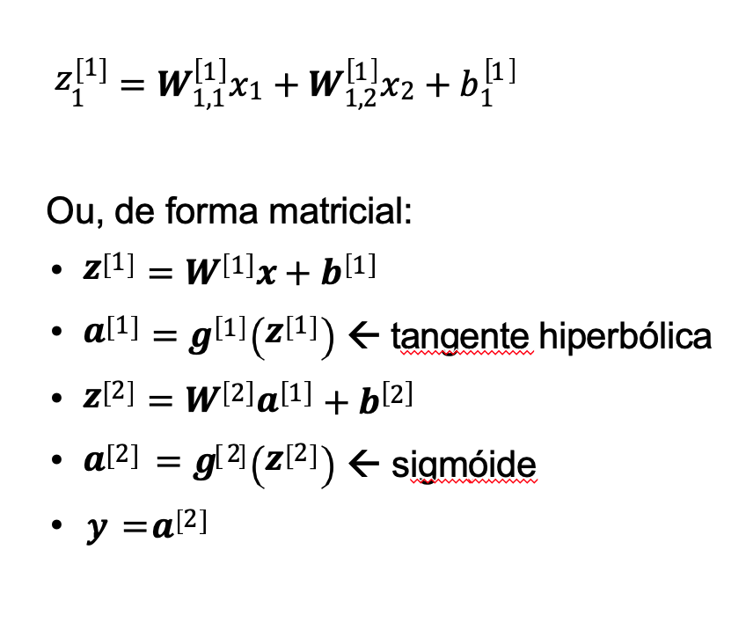
 | -0.2 | 0.683 | 0.665 | 0.646 | 0.627 | 0.609 | 0.593 | 0.580 | 0.573 | 0.570 | 0.572 | 0.578 | 0.585 | 0.588 | 0.584 | 0.568 | 0.536 | 0.489 | 0.429 | 0.364 | 0.302 | 0.248
 | -0.1 | 0.671 | 0.650 | 0.627 | 0.604 | 0.581 | 0.558 | 0.537 | 0.520 | 0.506 | 0.495 | 0.488 | 0.481 | 0.472 | 0.456 | 0.432 | 0.397 | 0.353 | 0.305 | 0.259 | 0.219 | 0.187
 | 0 | 0.657 | 0.634 | 0.609 | 0.582 | 0.554 | 0.525 | 0.497 | 0.470 | 0.445 | 0.421 | 0.399 | 0.377 | 0.353 | 0.327 | 0.297 | 0.265 | 0.232 | 0.202 | 0.176 | 0.156 | 0.140
 | 0.1 | 0.642 | 0.617 | 0.590 | 0.560 | 0.527 | 0.494 | 0.459 | 0.423 | 0.387 | 0.352 | 0.317 | 0.282 | 0.248 | 0.216 | 0.188 | 0.163 | 0.143 | 0.128 | 0.117 | 0.110 | 0.105
 | 0.2 | 0.627 | 0.600 | 0.570 | 0.537 | 0.501 | 0.462 | 0.421 | 0.378 | 0.333 | 0.288 | 0.244 | 0.203 | 0.166 | 0.136 | 0.113 | 0.096 | 0.086 | 0.080 | 0.077 | 0.077 | 0.079
 | 0.3 | 0.609 | 0.581 | 0.549 | 0.513 | 0.474 | 0.430 | 0.383 | 0.333 | 0.282 | 0.230 | 0.183 | 0.141 | 0.108 | 0.084 | 0.067 | 0.057 | 0.052 | 0.050 | 0.051 | 0.054 | 0.059
 | 0.4 | 0.590 | 0.560 | 0.526 | 0.487 | 0.444 | 0.396 | 0.344 | 0.289 | 0.233 | 0.179 | 0.133 | 0.097 | 0.070 | 0.052 | 0.041 | 0.035 | 0.033 | 0.033 | 0.035 | 0.039 | 0.044
 | 0.5 | 0.569 | 0.537 | 0.501 | 0.459 | 0.413 | 0.360 | 0.303 | 0.244 | 0.187 | 0.136 | 0.095 | 0.066 | 0.046 | 0.034 | 0.027 | 0.023 | 0.022 | 0.022 | 0.024 | 0.028 | 0.032
 | 0.6 | 0.547 | 0.513 | 0.473 | 0.429 | 0.377 | 0.320 | 0.260 | 0.200 | 0.145 | 0.100 | 0.068 | 0.045 | 0.032 | 0.023 | 0.018 | 0.016 | 0.015 | 0.016 | 0.017 | 0.020 | 0.024
 | 0.7 | 0.522 | 0.485 | 0.443 | 0.394 | 0.338 | 0.278 | 0.216 | 0.158 | 0.110 | 0.073 | 0.048 | 0.032 | 0.023 | 0.017 | 0.014 | 0.012 | 0.011 | 0.012 | 0.013 | 0.015 | 0.018
 | 0.8 | 0.495 | 0.455 | 0.408 | 0.355 | 0.295 | 0.233 | 0.173 | 0.121 | 0.081 | 0.053 | 0.035 | 0.024 | 0.017 | 0.013 | 0.011 | 0.010 | 0.009 | 0.009 | 0.010 | 0.011 | 0.014
 | 0.9 | 0.464 | 0.420 | 0.369 | 0.311 | 0.249 | 0.188 | 0.134 | 0.091 | 0.060 | 0.039 | 0.026 | 0.018 | 0.014 | 0.011 | 0.009 | 0.008 | 0.008 | 0.008 | 0.008 | 0.009 | 0.011
 | 1 | 0.430 | 0.381 | 0.325 | 0.265 | 0.203 | 0.147 | 0.101 | 0.067 | 0.044 | 0.030 | 0.021 | 0.015 | 0.012 | 0.009 | 0.008 | 0.007 | 0.007 | 0.007 | 0.007 | 0.007 | 0.009

